Sheet1
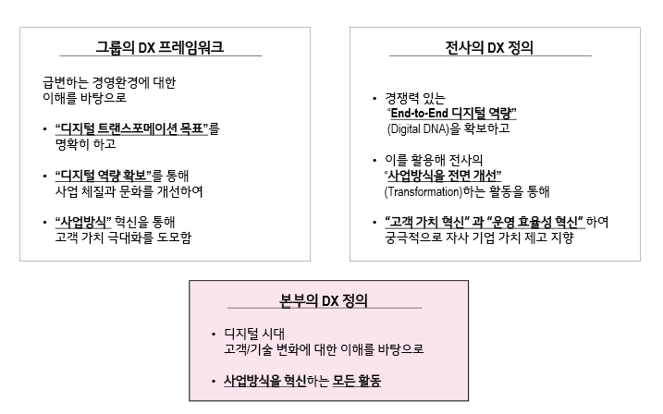

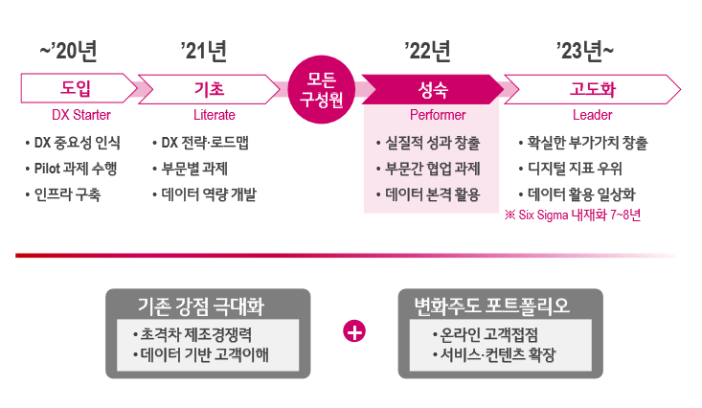

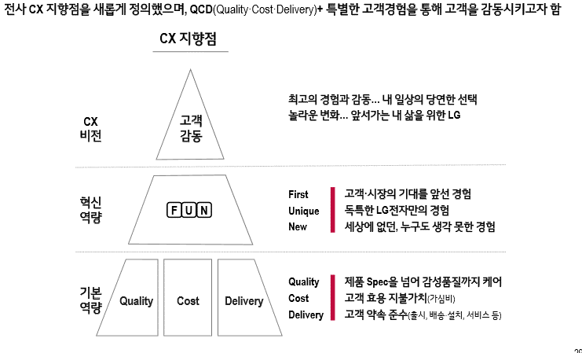

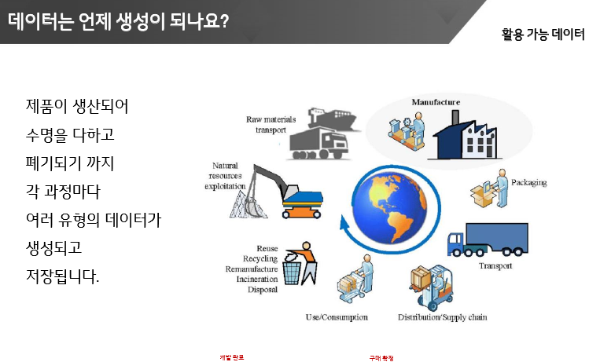

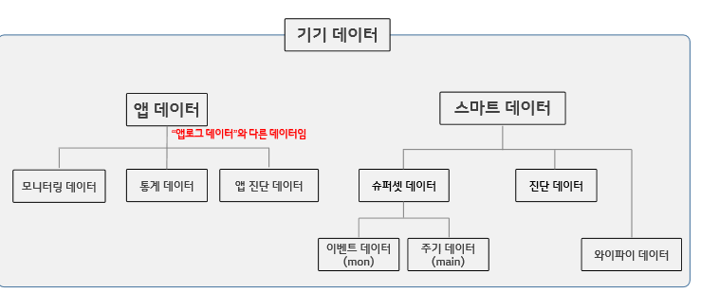

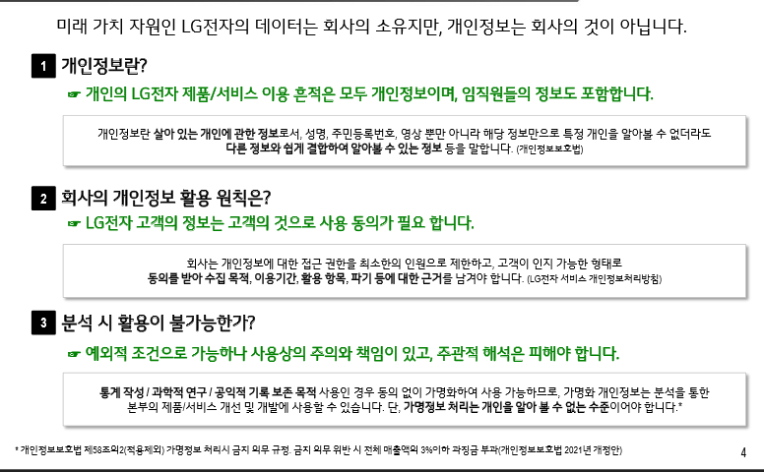

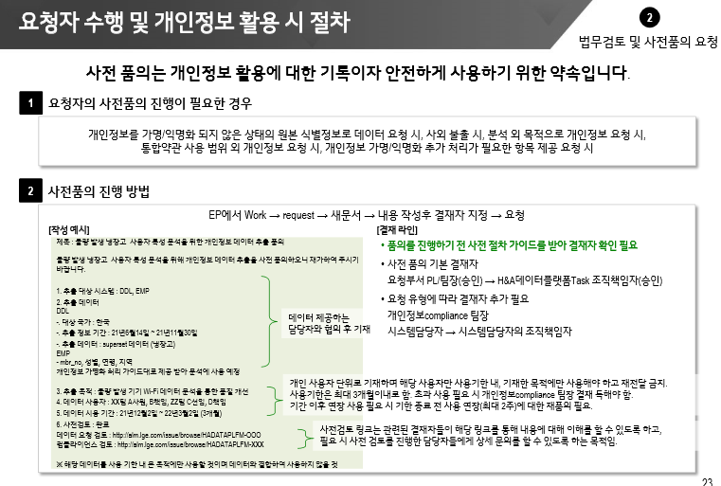

데이터 포탈 시스템 관련 - 1문제

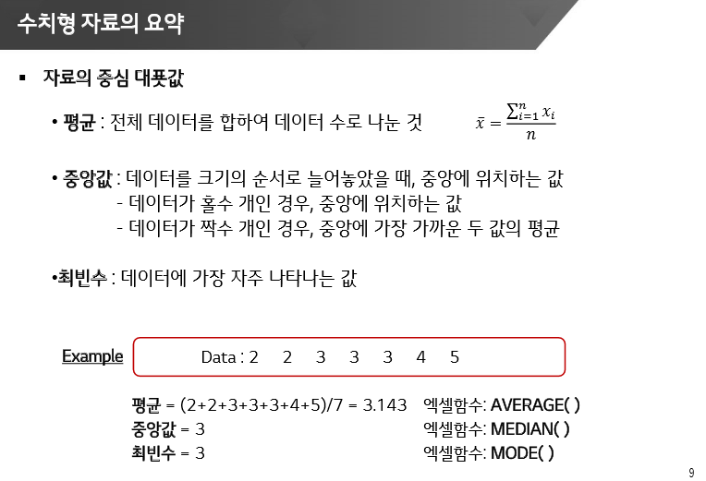

 | 데이터 포탈에서 받은 엑셀에서 중앙값 구하기 1문제 -> 1594
 | 설명 틀린거 1문제

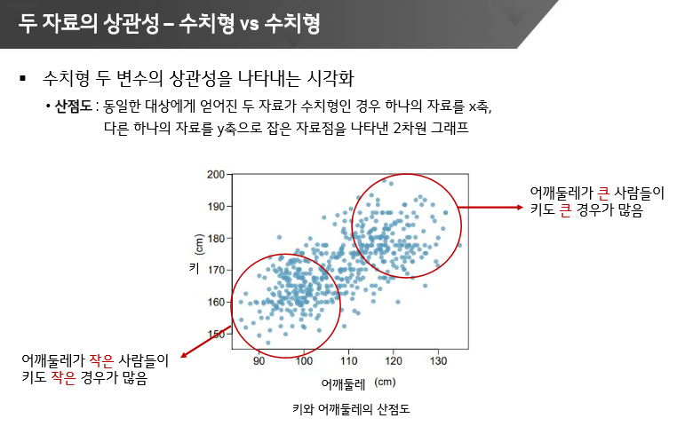
 | 산점도 -> 수치 VS 수치 상관성 시각화 : 1문제
 | 데이터 포탈에서 받은 엑셀 파일에서 2개의 데이터로 산점도를 구한 후 비슷한 산점도 선택하기
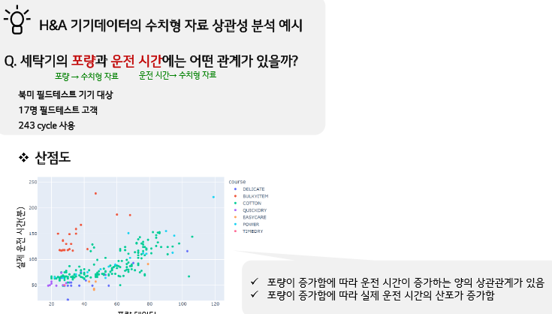

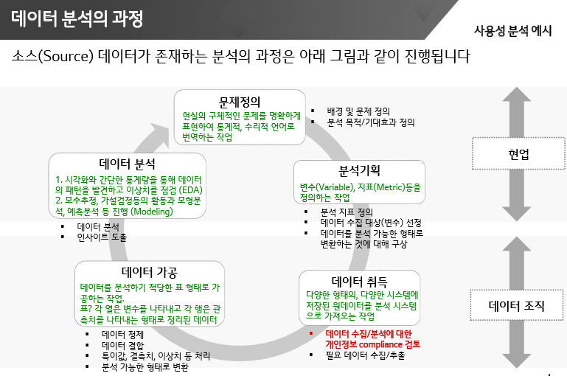

데이터 포탈에서 받은 엑셀 파일에서, 20년 토요일 에어컨 사용 횟수 구하기
마라톤 -> 남자, 여자 마라톤 데이터 상자그림 비교 분석

남은 2개가 뭐더라..

